Graphique 1
 | Communes | EPCI | Départements | Régions
2019 | 6394.1353025 | 2280.2572654 | 1204.4259171 | 877.19866603
2020 | 5827.4028436 | 1973.6872038 | 1195.8625592 | 916.02843602
2021 | 5896.7304147 | 2140.7693066 | 1168.5159607 | 846.45966526
2022 | 6080.4885536 | 2201.5744233 | 1243.1784652 | 829.68599246
2023 | 6318 | 2401 | 1234 | 781
Graphique 1 : Dépenses culturelles consolidées des collectivités territoriales de 2019 à 2023 (en millions d'euros constants 2023)
 |  |  |  |  |  |  |  |  |  |  |  | 2023

Dépenses culturelles de fonctionnement, d'investissement et totales des collecitvités territoriales, consolidées par année, en millions d'euros constants 2023 et leur taux d'évolution annuelle

 |  |  |  |  |  | Millions d'euros | Taux d'évolution
 |  | 2019 | 2020 | 2021 | 2022 | 2023 | 2020/2019 | 2021/2020 | 2022/2021 | 2023/2022 | 2023/2019
Total | Communes | 6,394 | 5,827 | 5,897 | 6,080 | 6,318 | -9% | 1% | 3% | 4% | -1%
 | EPCI | 2,280 | 1,974 | 2,141 | 2,202 | 2,401 | -13% | 8% | 3% | 9% | 5%
 | Départements | 1,204 | 1,196 | 1,169 | 1,243 | 1,234 | -1% | -2% | 6% | -1% | 2%
 | Régions | 877 | 916 | 846 | 830 | 781 | 4% | -8% | -2% | -6% | -11%
 | Total | 10,756 | 9,913 | 10,052 | 10,355 | 10,734 | -8% | 1% | 3% | 4% | 0%
Fonctionnement | Communes | 4,999 | 4,751 | 4,795 | 4,922 | 5,125 | -5% | 1% | 3% | 4% | 3%
 | EPCI | 1,841 | 1,644 | 1,783 | 1,863 | 1,967 | -11% | 8% | 5% | 6% | 7%
 | Départements | 881 | 869 | 801 | 877 | 853 | -1% | -8% | 10% | -3% | -3%
 | Régions | 630 | 625 | 574 | 572 | 545 | -1% | -8% | 0% | -5% | -14%
 | Total | 8,351 | 7,889 | 7,952 | 8,235 | 8,490 | -6% | 1% | 4% | 3% | 2%
Investissement | Communes | 1,395 | 1,076 | 1,102 | 1,158 | 1,193 | -23% | 2% | 5% | 3% | -14%
 | EPCI | 440 | 330 | 358 | 338 | 433 | -25% | 8% | -6% | 28% | -2%
 | Départements | 324 | 327 | 368 | 366 | 381 | 1% | 13% | -1% | 4% | 18%
 | Régions | 247 | 291 | 272 | 258 | 236 | 18% | -6% | -5% | -9% | -4%
 | Total | 2,405 | 2,024 | 2,100 | 2,120 | 2,243 | -16% | 4% | 1% | 6% | -7%

Champ : communes de 3 500 habitants et plus, établissements publics de coopération intercommunale (EPCI) à fiscalité propre (comportant au moins une commune de 3 500 habitants ou plus), collectivités départementales et régionales (France entière)

*Les dépenses de fonctionnement des départements ont été redressées pour les dépenses de personnel des archives et des bibliothèques départementales

Source : Direction générale des finances publiques, comptes de gestion des collectivités locales ; traitements DEPS, ministère de la Culture, 2025

Graphique 2
Graphique 2 : Dépenses culturelles consolidées des collectivités territoriales en 2023 (en millards d'euros et en %)

 |  |  |  | en milliards d'euros
 | Départements |  | 11% | 1.2
 | Régions |  | 7% | 0.8
 | Bloc communal | Communes | 59% | 6.3
 |  | Epci | 22% | 2.4

Champ : communes de 3 500 habitants et plus, établissements publics de coopération intercommunale (EPCI) à fiscalité propre (comportant au moins une commune de 3 500 habitants ou plus), collectivités départementales et régionales (France entière)
*Les dépenses de fonctionnement des départements ont été redressées pour les dépenses de personnel des archives et des bibliothèques départementales
Source : Direction générale des finances publiques ; traitements DEPS, ministère de la Culture, 2025

Graphique 3
Graphique 3 : Dépenses culturelles consolidées* des collectivités territoriales en fonctionnement, en investissement et totales en 2023 (en millions d'euros)

 |  | Régions | Départements* | Bloc communal** | Ensemble
 | fonctionnement | 545 | 853 | 7,093 | 8,490
 | investissement | 236 | 381 | 1,626 | 2,243

Champ : communes de 3 500 habitants et plus, établissements publics de coopération intercommunale (EPCI) à fiscalité propre (comportant au moins une commune de 3 500 habitants ou plus), collectivités départementales et régionales (France entière)
*Les dépenses de fonctionnement consolidées des départements ont été redressées pour les dépenses de personnel des archives et des bibliothèques départementales
** Bloc communal : communes de plus de 3 500 habitants et groupements de communes actifs en matière culturelle comptant au moins une commune de plus de 3500 habitants.
Source : Direction générale des finances publiques ; traitements DEPS, ministère de la Culture, 2025

Graphique 4
Graphique 4 : Taux d'évolution des dépenses culturelles consolidées entre 2022 et 2023 (en %, euros constants 2023)

Dépenses culturelles consolidées, fonctionnement, investissement et total
par type de collectivité territoriales (en millions d'euros constants 2023 et évolution en %)

 |  | Taux d'évolution |  | Millions d'euros constants 2023
 |  | 2022-2023 | 2022 | 2023
Communes 3500 hab. et plus | Fonctionnement | 4% | 4,922 | 5,125
 | Investissement | 3% | 1,158 | 1,193
 | Total | 4% | 6,080 | 6,318
EPCI à fiscalité propre | Fonctionnement | 6% | 1,863 | 1,967
 | Investissement | 28% | 338 | 433
 | Total | 9% | 2,202 | 2,400
Départements* | Fonctionnement | -3% | 366 | 381
 | Investissement | 4% | 877 | 853
 | Total | -1% | 1,243 | 1,234
Régions | Fonctionnement | -5% | 572 | 545
 | Investissement | -9% | 258 | 236
 | Total | -6% | 830 | 781
Total | Fonctionnement | 3% | 7,723 | 8,018
 | Investissement | 6% | 2,632 | 2,715
 | Total | 4% | 10,355 | 10,733

Champ : communes de 3 500 habitants et plus, établissements publics de coopération intercommunale (EPCI) à fiscalité propre (comportant au moins une commune de 3 500 habitants ou plus), collectivités départementales et régionales (France entière)

*Les dépenses de fonctionnement des départements ont été redressées pour les dépenses de personnel des archives et des bibliothèques départementales

Source : Direction générale des finances publiques, comptes de gestion des collectivités locales ; traitements DEPS, ministère de la Culture, 2025

Graphique 5
Graphique 5 - Evolution des dépenses brutes totales et des dépenses culturelles totales consolidées des collectivités territoriales de 2022 à 2023 (en euros constants 2023), en %
Dépenses totales et culturelles
par type de collectivité
Evolution 2022-2023
 |  | 2022-2023
Communes +3500 habitants | total | -2.5%
 | culture | 3.9%
EPCI à fiscalité propre | total | 1.7%
 | culture | 9.0%
Départements* | total | 0.1%
 | culture | -0.8%
Régions | total | -0.7%
 | culture | -5.9%
Total | total | -0.7%
 | culture | 3.7%

 |  |  | Champ : communes de 3 500 habitants et plus, établissements publics de coopération intercommunale (EPCI) à fiscalité propre (comportant au moins une commune de 3 500 habitants ou plus), collectivités départementales et régionales (France entière)

 |  |  | *Les dépenses de fonctionnement des départements ont été redressées pour les dépenses de personnel des archives et des bibliothèques départementales

 |  |  | Source : Direction générale des finances publiques, comptes de gestion des collectivités locales ; traitements DEPS, ministère de la Culture, 2025

Tableau et carte
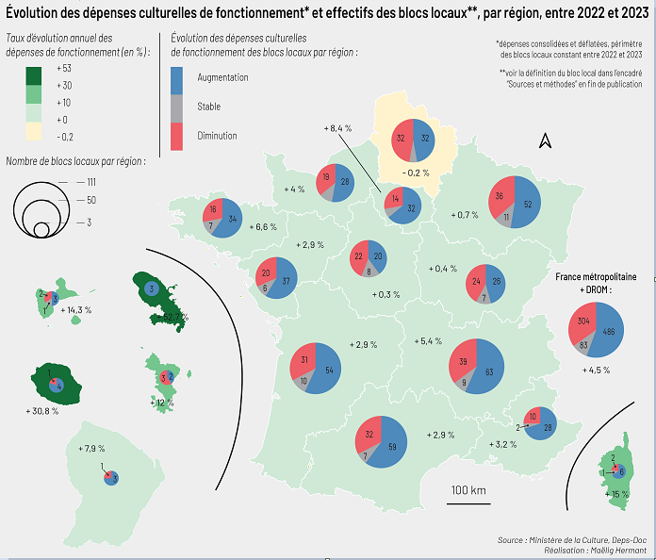
Carte : taux d’évolution annuel des dépenses culturelles consolidées de fonctionnement des blocs locaux* par région, entre 2022 et 2023 (en euros constants 2023) et effectifs des blocs locaux selon les taux d'évolution (positif, négatif ou stable) par région

 | Taux d'évolution 2022-2023 des dépenses culturelles de fonctionnement des blocs locaux (en %) | Nombre de blocs locaux*
 |  | Taux d'évolution
Region | Dépenses de fonctionnement des blocs locaux (en %) | positif | négatif | stable**
Martinique | 52.7 | 3 | 0 | 0
La Réunion | 30.8 | 4 | 1 | 0
Corse | 15.0 | 6 | 2 | 1
Guadeloupe | 14.3 | 3 | 2 | 1
Mayotte | 12.0 | 2 | 3 | 0
Île-de-France | 8.4 | 32 | 14 | 4
Guyane | 7.9 | 3 | 1 | 0
Bretagne | 6.6 | 34 | 16 | 7
Auvergne-Rhône-Alpes | 5.4 | 63 | 39 | 9
Normandie | 4.0 | 28 | 19 | 6
Provence-Alpes-Côte d'Azur | 3.2 | 28 | 10 | 2
Occitanie | 2.9 | 59 | 32 | 7
Nouvelle Aquitaine | 2.9 | 54 | 31 | 10
Pays de la Loire | 2.9 | 37 | 20 | 6
Grand Est | 0.7 | 52 | 36 | 11
Bourgogne-Franche-Comté | 0.4 | 26 | 24 | 7
Centre-Val de Loire | 0.3 | 20 | 22 | 8
Hauts-de-France | -0.2 | 32 | 32 | 4
Total | 4.5 | 486 | 304 | 83
Champ : communes de 3 500 habitants et plus ; établissements publics de coopération intercommunale (EPCI) à fiscalité propre : intercommunalités comportant au moins une commune de 3 500 habitants ou plus (France entière)
* Bloc local : communes de plus de 3 500 habitants et intercommunalités comptant au moins une commune de 3 500 habitants ou plus
** Sont considérées comme "stables", les évolutions strictement comprises entre -1% et +1%
Source : Direction générale des finances publiques, comptes de gestion des collectivités locales ; traitements DEPS, ministère de la Culture, 2025

